Startscherm
GROEPSPLANVERSNELLER │ GEDRAG

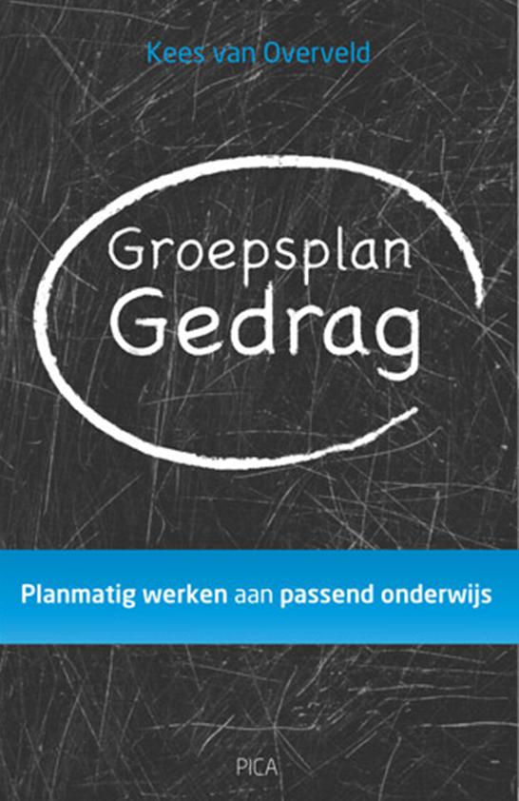
 | Naam leerkracht(en): | Naam leerkracht

 | Groep(en): | 1-2

 | Periode: | 1 augustus - 1 november 2014

Meer info? Klik op het omslag!
PREVENTIE 1
PREVENTIE 2
PREVENTIE 3
EVALUATIE

 |  | De Groepsplanversneller Gedrag is mede mogelijk gemaakt door Groepsplanversneller™
www.groepsplanversneller.nl

Preventie 1
GROEPSPLAN GEDRAG
GROEPSPLAN GEDRAG

Leraar/leraren: |  | Naam leerkracht |  |  |  | Groep: |  | 1-2

Periode: |  | 1 augustus - 1 november 2014

PREVENTIE 1 (plannen voor iedereen)
De leraar
1 Ondersteuningsbehoefte van de leraar

2 Evaluatiewijze (observatie, zelfbeoordeling etc.) |  |  |  |  |  | 3 Organisatie

De groep en sociaal emotioneel leren (SEL)
1 Fase in de groepsvorming

 | forming | 0 | norming | 0 | storming |  | 0 | performing | 0 | adjourning

2 Onderwijsbehoefte(n) van de groep

3 SEL competenties waar planmatig aandacht aan wordt besteed

 | Besef hebben van jezelf
 | Zelfregulatie
0 | Besef hebben van de ander
0 | Relaties kunnen hanteren
0 | Keuzen kunnen maken

4 Te bereiken doelen

5 Groepsactiviteiten

6 Wijze van meten effecten

7 Organisatie

Preventie 2
GROEPSPLAN GEDRAG
GROEPSPLAN GEDRAG

Leraar/leraren: | Naam leerkracht | Groep: | 1-2

Periode: | 1 augustus - 1 november 2014

PREVENTIE 2 (plannen voor sommigen)
De leraar
1 Ondersteuningsbehoefte van de leraar

2 Evaluatiewijze (observatie, zelfbeoordeling etc.) |  | 3 Organisatie

De leerling(en)
1 Naam leerling(en)

2 Onderwijsbehoefte(n) van deze leerling(en)

3 Welke beschermende factoren krijgen extra aandacht?

4 Te bereiken doelen

5 Ondersteuningsactiviteiten (interventies en strategieën voor de leraar)

6 Wijze van meten effecten

7 Organisatie (waaronder contact ouders)

Preventie 3
GROEPSPLAN GEDRAG
GROEPSPLAN GEDRAG

Leraar/leraren: | Naam leerkracht | Groep: | 1-2

Periode: | 1 augustus - 1 november 2014

PREVENTIE 3 (plannen voor enkelen)
De leraar
1 Ondersteuningsbehoefte van de leraar

2 Evaluatiewijze (observatie, zelfbeoordeling etc.) |  | 3 Organisatie

De leerling(en)
1 Naam leerling(en)

Namen betrokken medewerkers (intern/extern)

2 Onderwijsbehoefte(n) van deze leerling

3 Extra aandacht triggers en gevolgen gedrag

4 Te bereiken doelen

5 Ondersteuningsactiviteiten (interventies en strategieën voor de leraar)

6 Wijze van meten effecten

7 Organisatie (waaronder contact ouders)

Evaluatie
GROEPSPLAN GEDRAG
GROEPSPLAN GEDRAG

Leraar/leraren: | Naam leerkracht |  | Groep: | 1-2

Periode: | 1 augustus - 1 november 2014

Evaluatie groepsplan

Datum: |  | Tijd: | Aanwezigen:

Samenvatting gesprekspunten:

Afspraken:

Webversie
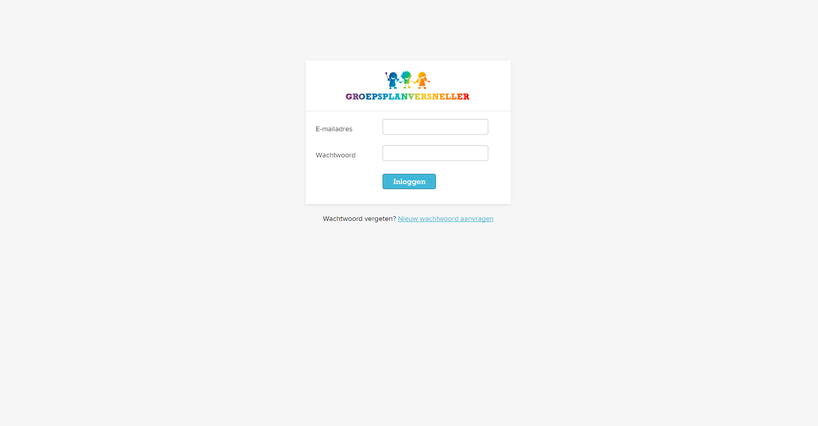
Gratis online demo aanvragen? │ Klik op 'Inloggen'
Gratis online demo aanvragen? │ Klik op 'Inloggen'

